Sheet1
Test Case ID | Scenario Description | Pre Condition | Category (Positif/Negatif) | Environment | Test Data | Step To Execute | Expected Result | Status | Test Run | Actor | Execute Date | Notes Issue | Screen Capture
Login
TC_LGN01 | User berhasil melakukan login dengan username akun yang sudah terdaftar | 1. User sudah memiliki akun aktif pada platform kata.ai 2. Akun User terdaftar sebagai channel login manual | Positif | https://platform.kata.ai/login | 1. Username : baytest 2. Password : 1212testernext | 1.User akses url environtment platform.kata.ai 2. User input username yang valid 3. User input password yang valid 4. User click checkbox captcha I'm not a robot 5. User tap buttonLogin | 1.User berhasil akses website https://platform.kata.ai/login 2. User berhasil input username 3. User berhasil input password 4. User berhasil checkbox captcha i'm not robot dan button login menjadi enable 5. User berhasil login dan menuju halaman projects | Passed | Manual | User | 27-Aug-21 |  | 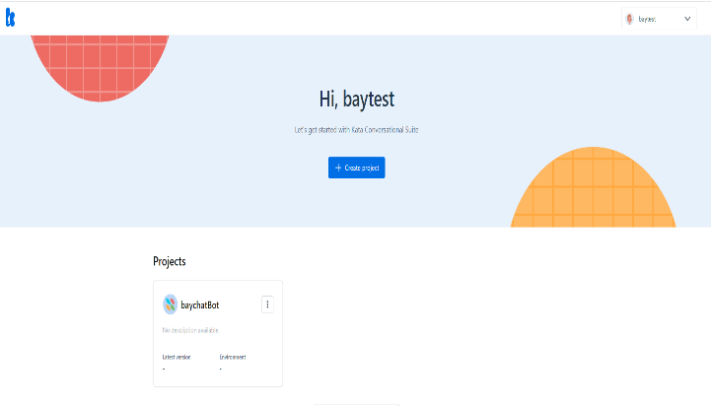
TC_LGN02 | User berhasil melakaukan login dengan email akun yang sudah terdaftar | 1. User sudah memiliki akun aktif pada platform kata.ai 2. Akun User terdaftar sebagai channel login manual | Positif | https://platform.kata.ai/login | 1. Username : testernext1212@gmail.com 2. Password : 1212testernext | 1.User akses url environtment platform.kata.ai 2. User input email yang valid 3. User input password yang valid 4. User click checkbox captcha I'm not a robot 5. User tap buttonLogin | 1.User berhasil akses website https://platform.kata.ai/login 2. User berhasil input email 3. User berhasil input password 4. User berhasil checkbox captcha i'm not robot dan button login menjadi enable 5. User berhasil login dan menuju halaman projects | Passed | Manual | User | 27-Aug-21 |  | 
TC_LGN03 | User login dengan password akun yang tidak sesuai | 1. User sudah memiliki akun aktif pada platform kata.ai 2. Akun User terdaftar sebagai channel login manual | Negatif | https://platform.kata.ai/login | 1. Username : baytest1212=1or1@mail.com 2. Password : 1212testernext | 1.User akses url environtment platform.kata.ai 2. User input email yang valid 3. User input password yang valid 4. User click checkbox captcha I'm not a robot 5. User tap buttonLogin | 1.User berhasil akses website https://platform.kata.ai/login 2. User berhasil input email 3. User berhasil input password 4. User berhasil checkbox captcha i'm not robot dan button login menjadi enable 5. alert validasi invalid username or password akan tampil | Passed | Manual | User | 27-Aug-21 |  | 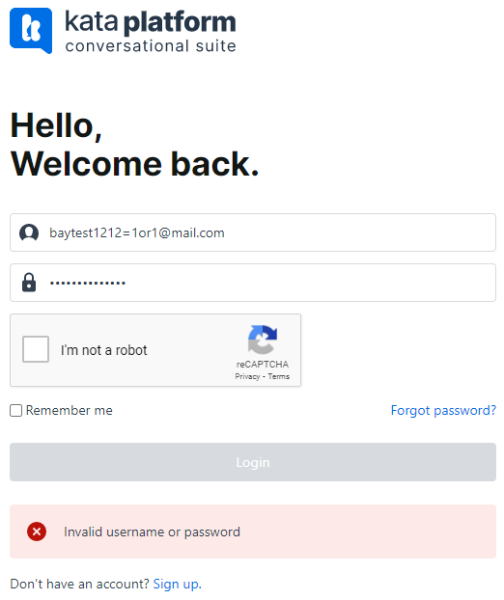
Registration
TC_REG01 | User melakukan registrasi dengan data yang digunakan | 1. User sudah memiliki email aktif 2. Akun User belum terdaftar pada platform kata.ai | Positif | https://user.kata.ai/signup/ | 1. Username : baytest13 2. Email address : testernext1313@gmail.com 3. Role : Professional 4. Company : Tester company | 1.User akses url environtment platform.kata.ai 2. User input username yang valid 3. User input email yang valid 4. User memilih radio button role Professional 5. User input data company 6. User click checkbox captcha I'm not a robot 7. User tap button Sign Up | 1.User berhasil akses website https://platform.kata.ai/login 2. User berhasil input username 3. User berhasil input email 4. User berhasil memilih role professional 5. User berhasil input data company 6. User berhasil checkbox captcha i'm not robot dan button sign up menjadi enable 7. User berhasil melakukan registrasi dan mendapatkan email konfirmasi | Passed | Manual | User | 27-Aug-21 |  | 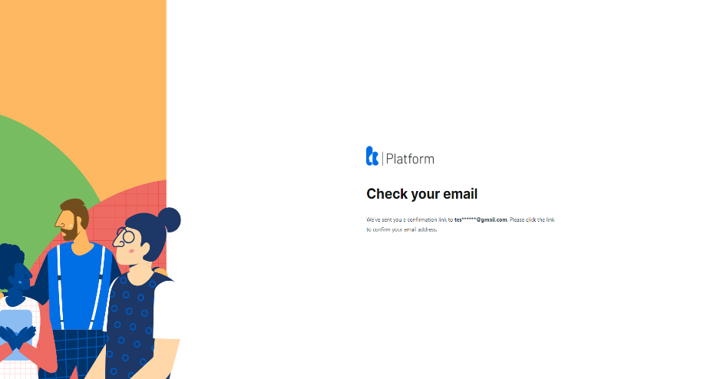
TC_REG02 | User melakukan registrasi dengan data username tidak di isi | 1. User sudah memiliki email aktif 2. Akun User belum terdaftar pada platform kata.ai | Negatif | https://user.kata.ai/signup/ | 1. Email address : testernext1313@gmail.com 2. Role : Professional 3. Company : Tester company | 1.User akses url environtment platform.kata.ai 2. User input email yang valid 3. User memilih radio button role Professional 4. User input data company 5. User click checkbox captcha I'm not a robot | 1.User berhasil akses website https://platform.kata.ai/login 2. User berhasil input email 3. User berhasil memilih role professional 4. User berhasil input data company 5. User mendapatkan alert userna is required | Passed | Manual | User | 27-Aug-21 |  | 